Blad1
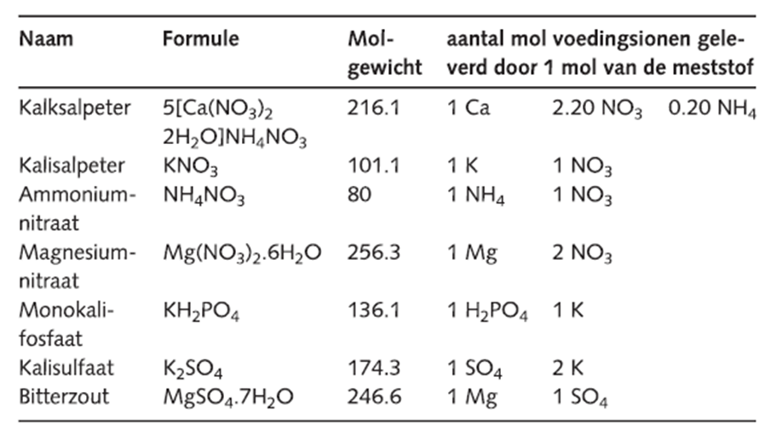
 |  |  |  |  |  |  |  |  |  | mmolX1000 |  |  | molgewicht | gram in 1000 | x100 | kg
REKENSCHEMA VOEDINGSOPLOSSING |  |  | millimol/liter |  |  |  |  |  |  |  | Kalksalpeter |  | 216.1 | 0 | 0 | 0 | a
 |  |  |  |  |  |  |  |  |  |  | Ammoniumnitraat |  | 80 | 0 | 0 | 0 | a
mmol | Meststof |  | NO3 - | NH4 + | H2PO4 - | K + | Ca 2+ | Mg 2+ | SO4 2+ |  | Magnesium Nitraat |  | 256.3 | 0 | 0 | 0 | b
 |  | Standaard |  |  |  |  |  |  |  |  | Monokalifosfaat |  | 136.1 | 0 | 0 | 0 | b
 | Kalksalpeter |  |  |  |  |  |  |  |  |  | Bitterzout |  | 246.6 | 0 | 0 | 0 | b
 | Ammoniumnitraat |  |  |  |  |  |  |  |  |  | Kalisulfaat |  | 174.3 | 0 | 0 | 0 | b
 | Magnesium Nitraat |  |  |  |  |  |  |  |  |  | Kalisalpeter |  | 101.1 | 0 | 0 | 0 | a&b
 | Monokalifosfaat
 | Bitterzout |  |  |  |  |  |  |  |  |  |  | A |  |  |  | B
 | Kalisulfaat |  |  |  |  |  |  |  |  |  | 0 | kalksalpeter |  |  | 0 | Monokalifosfaat
 | Kalisalpeter |  |  |  |  |  |  |  |  |  | 0 | Amoniumnitraat |  |  | 0 | bitterzout
 | Nog toevoegen: |  | 0.00 | 0.00 | 0.00 | 0.00 | 0.00 | 0.00 | 0.00 |  |  | Kalisalpeter |  |  | 0 | kalisulfaat
 |  |  |  |  |  |  |  |  |  |  |  |  |  |  |  | kalisalpeter
 | Stappen: | 1. Ca | 2. NH4 | 3. PO4 | 4. Mg | 5. SO4 | 6. KNO3 |  |  |  |  |  |  |  | 0 | Magnesium nitraat
 |  |  |  |  |  |  |  |  |  |  | 0 | kg |  |  | 0 | kg

